EVD_ASM04-01.2_TC3
Test Case ID | ASM04-01.2_TC3
Test Case Summary | - Update receipt no. di iFinancing (SPAF/Subvention atau keduanya) - NMS mendapatkan update nomor receipt (SPAF/Subvention, atau keduanya)

Step # | Test Evidence |  | Re-Test Evidence (if found Bug/Issue)
1
 |  | 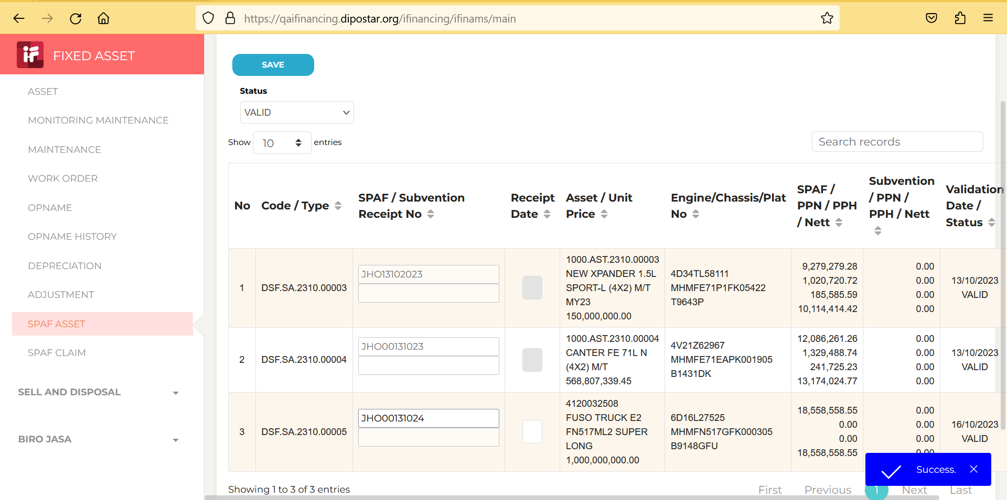

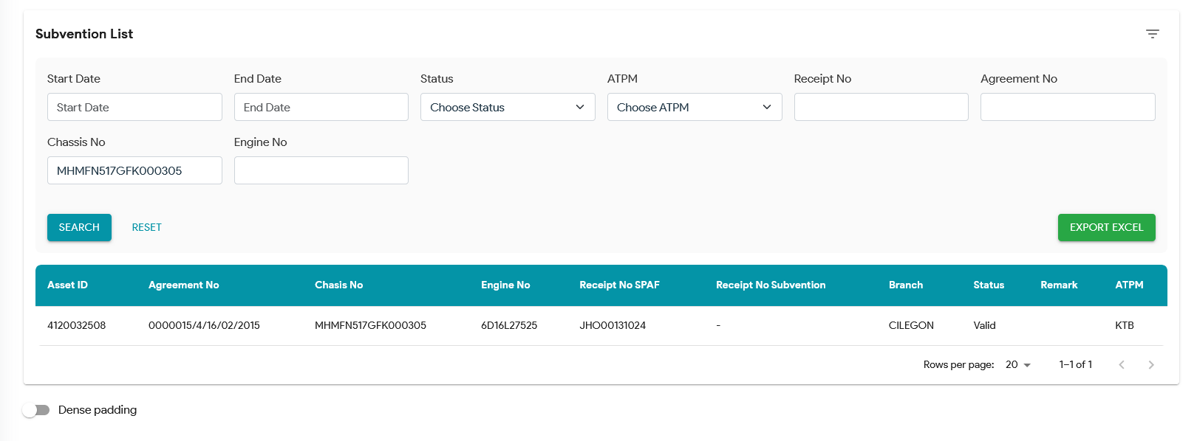
2

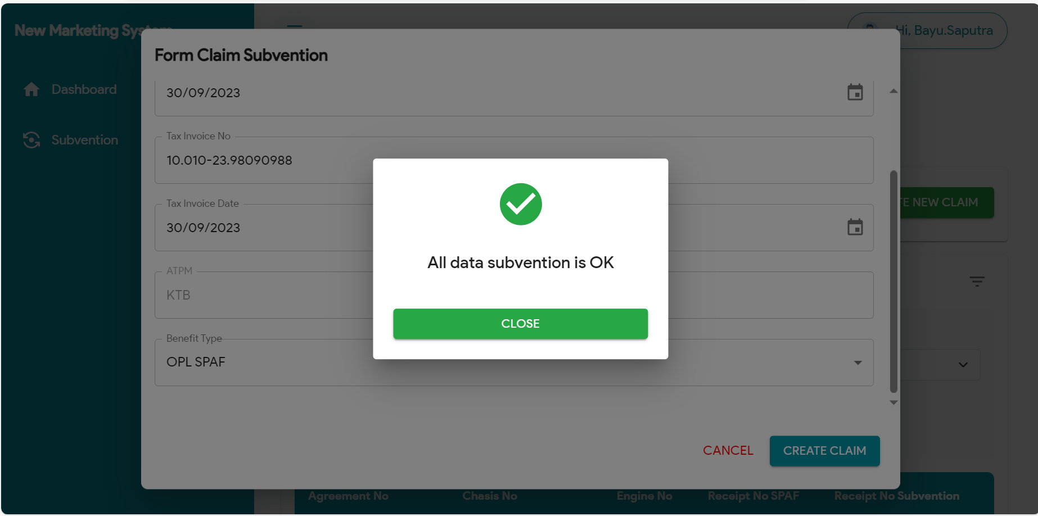
3

4
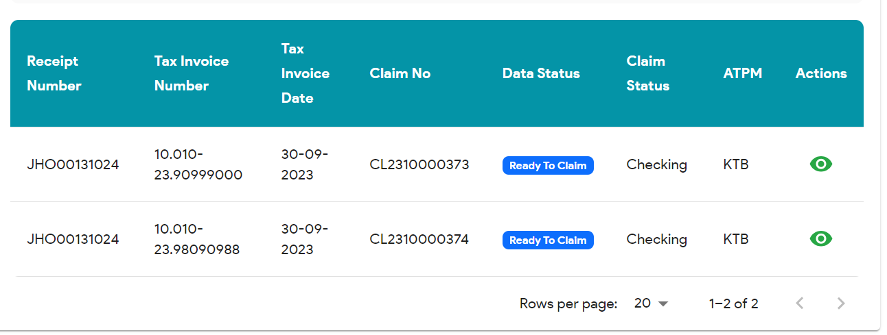

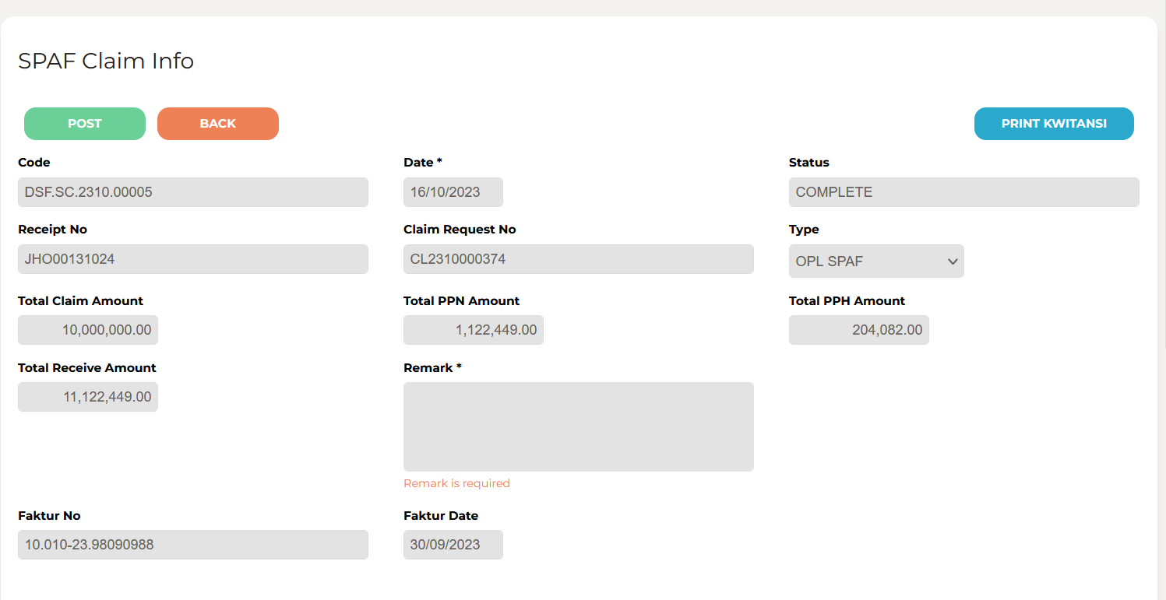
5

6
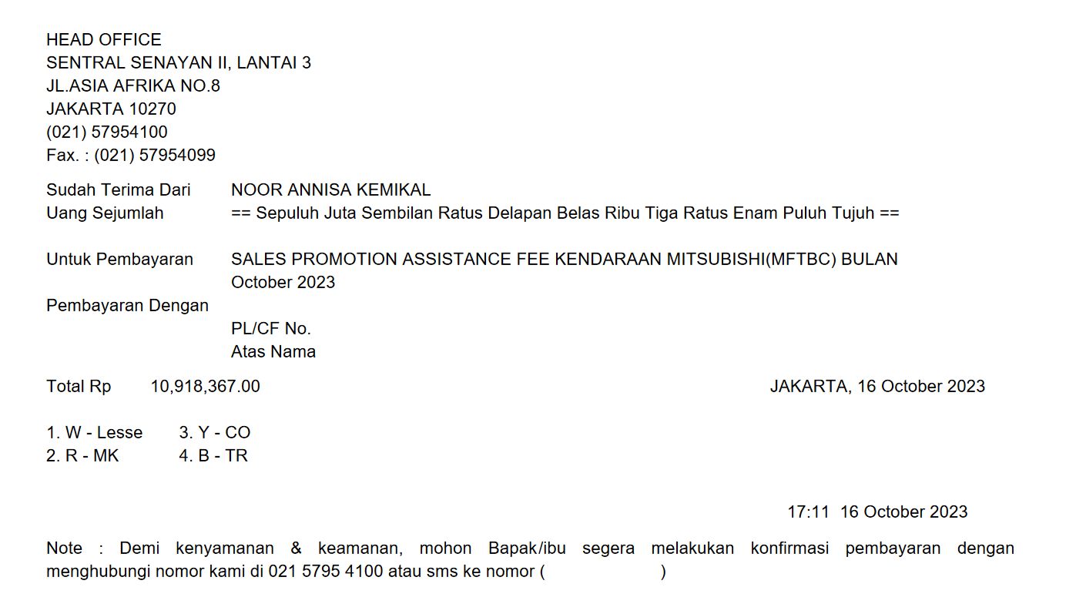

7
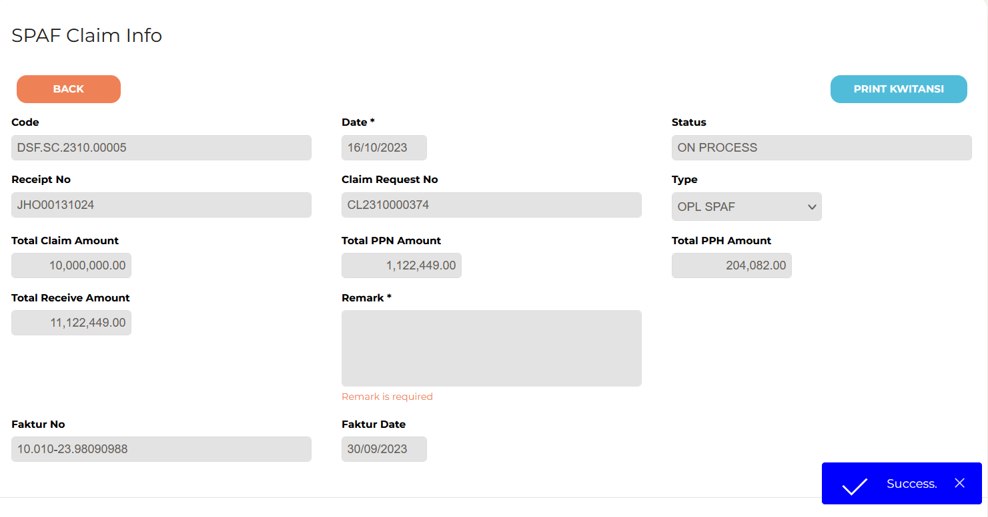

8

9

10

11

13

14

15

16

17

18

19

20

21

22

36

37

38

39

41

43

44

45

46

EVD_ASM04-01.2_TC2
Test Case ID | UAT ASM04-01.2_TC2
Test Case Summary | - iFinancing mengirimkan data asset yang akan divalidasi - NMS melakukan validasi agreement ke Dnet - NMS mengpdate validation status (valid/not valid) beserta remarks ke iFinancing

Step # | Test Evidence | Re-Test Evidence (if found Bug/Issue)
1

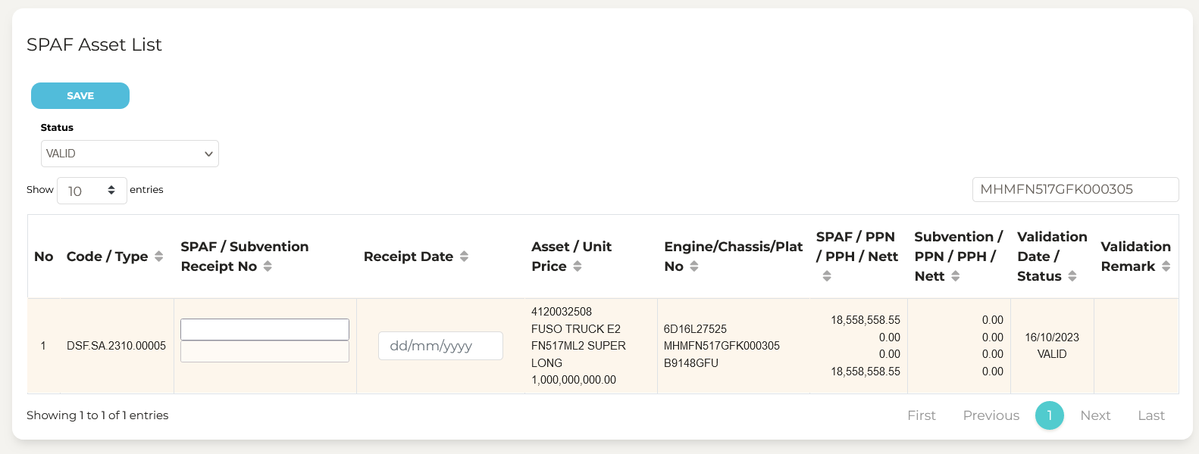
2

3

4

5

6

7

8

9

10

11

13

14

15

16

17

18

19

20

21

22

36

37

38

39

41

43

44

45

46

EVD_ASM04-01.2_TC4
Test Case ID | ASM04-01.2_TC4
Test Case Summary | - Proses Claim dari NMS ke Dnet (KTB) - NMS mendapatkan update status dari Dnet - NMS mengirimkan update Claim ke iFinancing

Step # | Test Evidence | Re-Test Evidence (if found Bug/Issue)
1 | 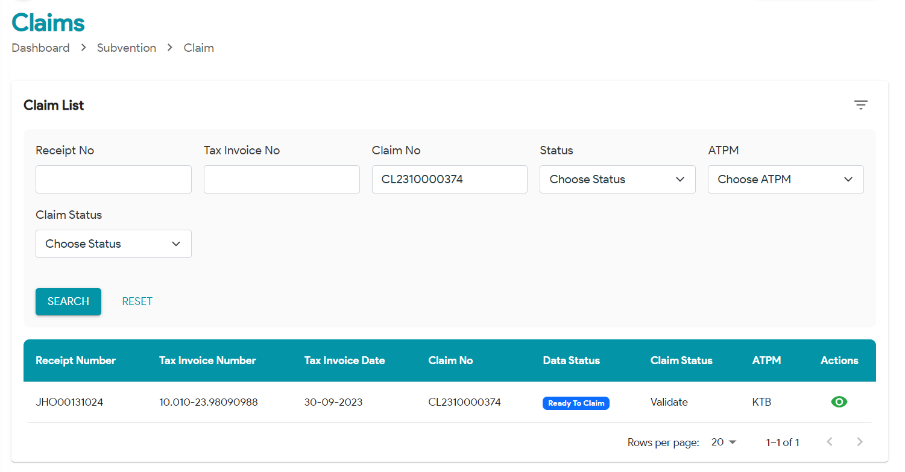
 | 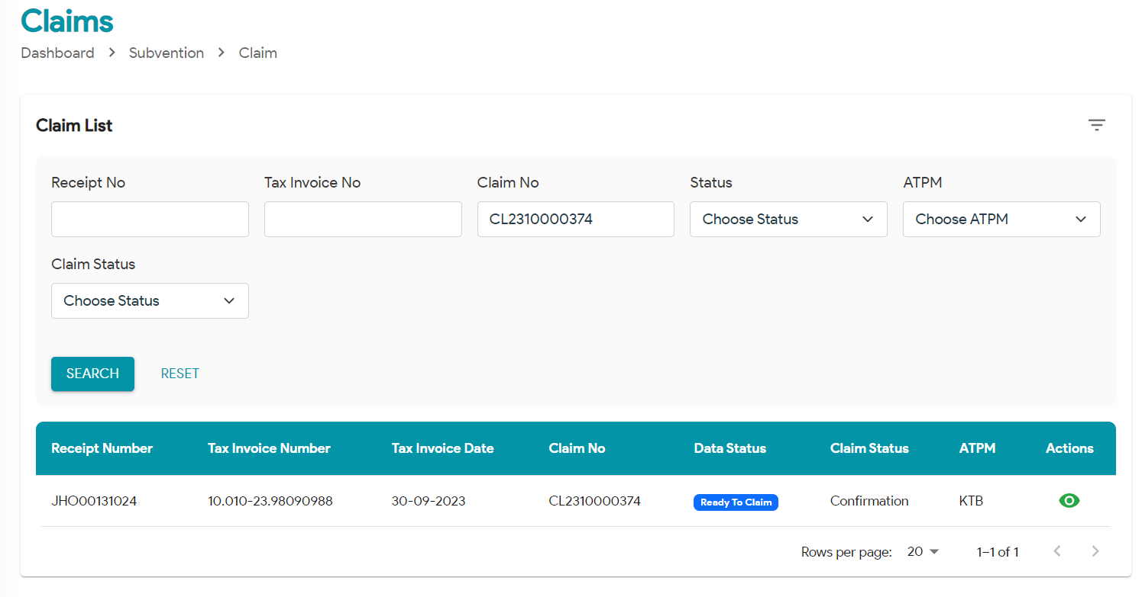
 | 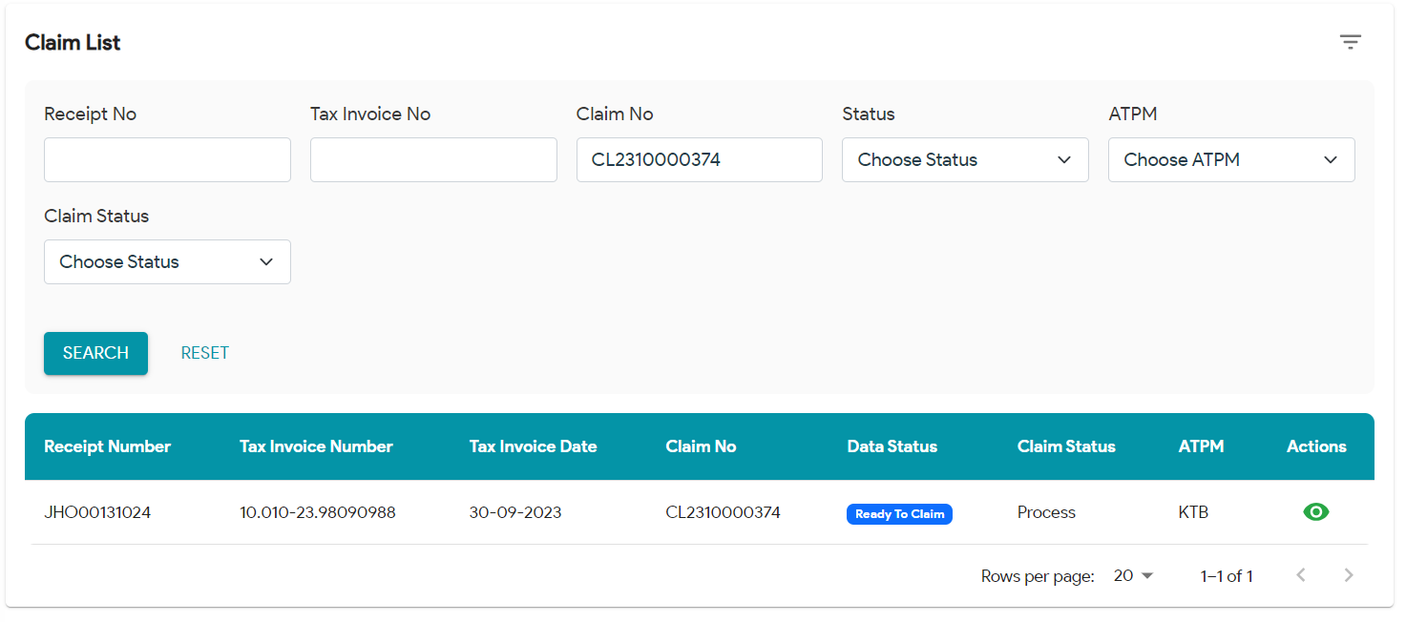
 | 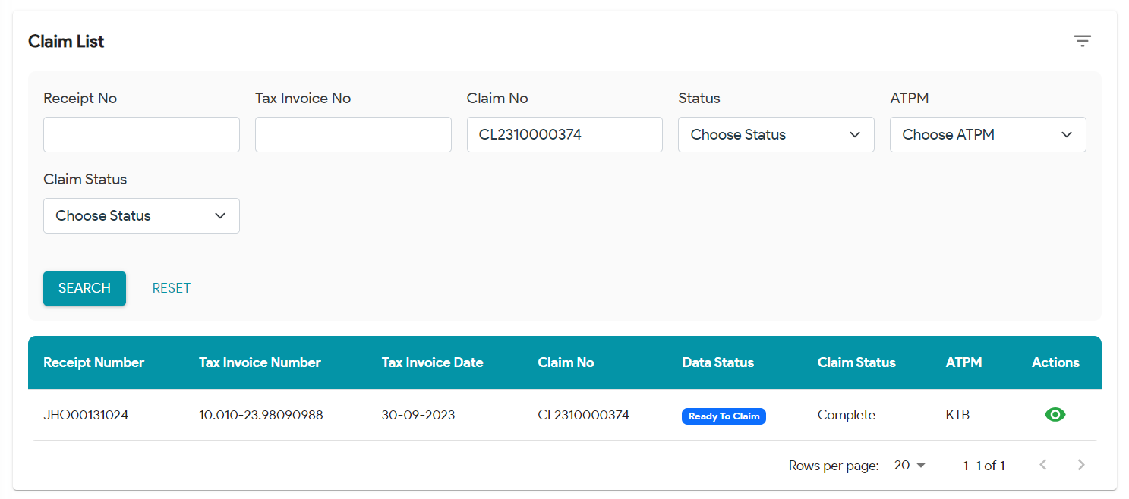

2

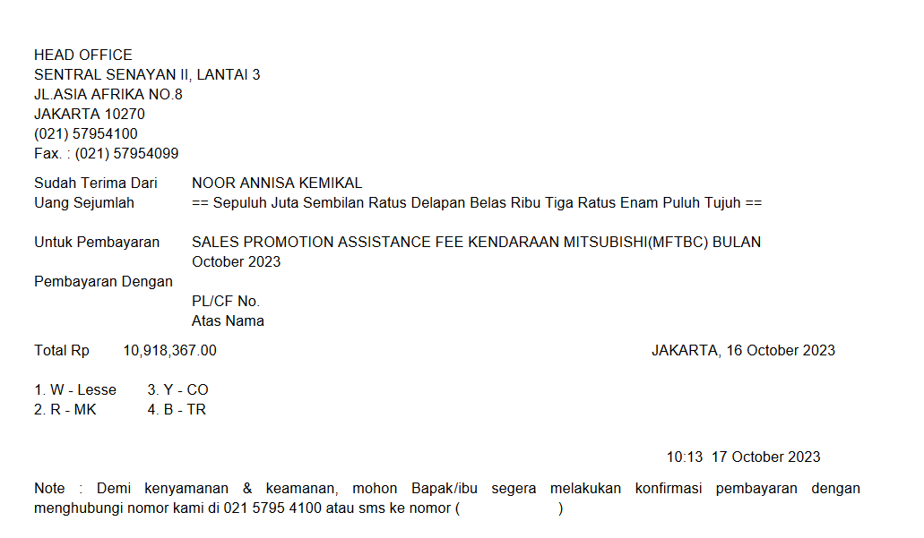
3

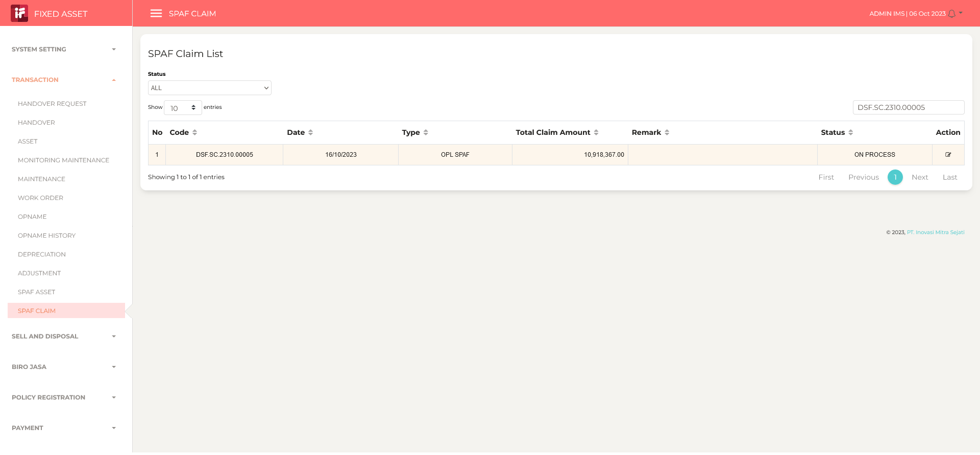
4

5

6

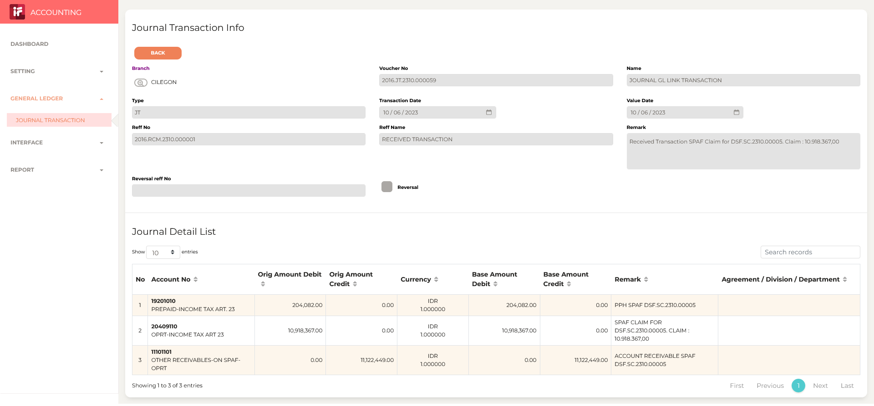
7

8

9

10

11

13

14

15

16

17

18

19

20

21

22

36

37

38

39

41

43

44

45

46

